Thiết kế CSDL
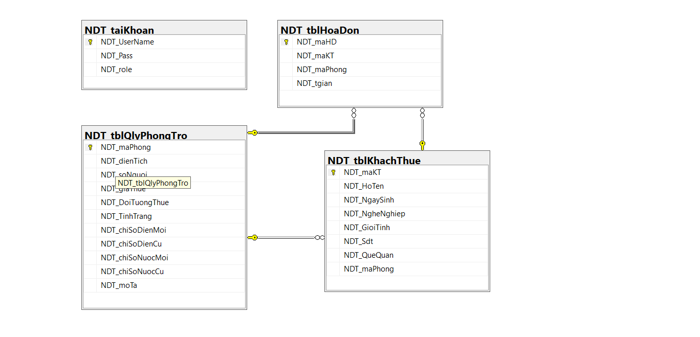
ĐỀ TÀI: Quản Lý Phòng Cho Thuê Phòng Trọ |  |  |  |  |  |  | [42]
1 | Sinh viên thực hiện | Nguyễn Danh Trường |  | Bắt đầu |  | 2025-02-15
2 | Mã số | 2210900071 |  | Kết thúc |  | 2025-02-19
3 | Khóa | K22CNT3
4 | Giảng viên hướng dẫn | Ths. Trịnh Văn Chung

1.Acc_Admin
Tên Trường |  | Kiểu Dữ liệu | Khóa/Constraint |  | Ghi Chú
UserName |  | varchar(30) | Primary Key, AUTO_INCREMENT |  | Mã định danh chủ trọ
Pass |  | VARCHAR(10) | NOT NULL |  | Họ tên chủ trọ
2. Bảng: KhachThue
Tên Trường |  | Kiểu Dữ liệu | Khóa/Constraint |  | Ghi Chú
maKT |  | char(5) | Primary Key, Default: dbo.AUTO_ID('KH') |  | Mã khách thuê (tự sinh)
HoTen |  | varchar(50) |  |  | Họ tên người thuê
NgaySinh |  | Date |  |  | Ngày sinh
NgheNghiep |  | varchar(50) |  |  | Nghề nghiệp (sinh viên,người đã đi làm ,...)
Gioitinh |  | varchar(10) |  |  | Giới tính
Sdt |  | varchar(10) |  |  | số điện thoại
QueQuan |  | varchar(50) |  |  | quê quán
maPhong |  | char(5) | Foreign Key references tblQlyPhongTro(maPhong) |  | Mã phòng khách thuê đang ở
3. Bảng: PhongTro
Tên Trường |  | Kiểu Dữ liệu | Khóa/Constraint |  | Ghi Chú
maPhong |  | char(5) | Primary Key, Default: dbo.AUTO_ID('PH') |  | Mã phòng (tự sinh)
dienTich |  | float |  |  | Diện tích phòng
soNguoi |  | INT |  |  | Số người tối đa
giaThue |  | money |  |  | Giá thuê phòng
DoiTuongThue |  | varchar(10) |  |  | Đối tượng thuê
TinhTrang |  | varchar(20) |  |  | Tình trạng phòng
chiSoDienMoi |  | int |  |  | Chỉ số điện mới
chiSoDienCu |  | int |  |  | Chỉ số điện cũ
chiSoNuocMoi |  | int |  |  | Chỉ số nước mới
chiSoNuocCu |  | int |  |  | Chỉ số nước cũ
4. Bảng: HoaDon
Tên Trường |  | Kiểu Dữ liệu | Khóa/Constraint |  | Ghi Chú
maHD |  | char(5) | Primary Key, Default: dbo.AUTO_ID('HD') |  | Mã hóa đơn (tự sinh)
maKT |  | char(5) | Foreign Key references tblKhachThue(maKT) ON UPDATE CASCADE ON DELETE CASCADE |  | Mã khách thuê
maPhong |  | char(5) | Foreign Key references tblQlyPhongTro(maPhong) ON UPDATE CASCADE ON DELETE CASCADE |  | Mã phòng
tgian |  | Date |  |  | Thời gian lập hóa đơn

